Лист1
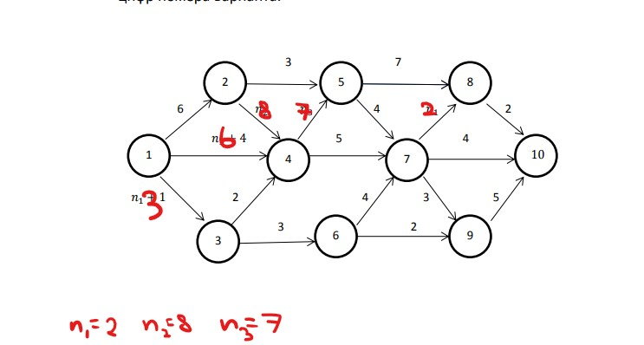
Кол-во предш. работ | Шифр работы i-j | tij | рн tij | ро tij | пн tij | по tij | Rij | rij | Признак критич. работы (*)
0 | 1-2 | 6 | 0 | 6 | 0 | 6 | 0 | 0 | *
0 | 1-3 | 3 | 0 | 3 | 9 | 12 | 9 | 0
0 | 1-4 | 6 | 0 | 6 | 8 | 14 | 8 | 8
1 | 2-5 | 3 | 6 | 9 | 18 | 21 | 12 | 12
1 | 2-4 | 8 | 6 | 14 | 6 | 14 | 0 | 0 | *
1 | 3-4 | 2 | 3 | 5 | 12 | 14 | 9 | 9
1 | 3-6 | 3 | 3 | 6 | 18 | 21 | 15 | 0
3 | 4-5 | 7 | 14 | 21 | 14 | 21 | 0 | 0 | *
3 | 4-7 | 5 | 14 | 19 | 20 | 25 | 6 | 6
2 | 5-8 | 7 | 21 | 28 | 24 | 31 | 3 | 0
2 | 5-7 | 4 | 21 | 25 | 21 | 25 | 0 | 0 | *
1 | 6-7 | 4 | 6 | 10 | 21 | 25 | 15 | 15
1 | 6-9 | 2 | 6 | 8 | 26 | 28 | 20 | 20
3 | 7-8 | 2 | 25 | 27 | 29 | 31 | 4 | 1
3 | 7-9 | 3 | 25 | 28 | 25 | 28 | 0 | 0 | *
3 | 7-10 | 4 | 25 | 29 | 29 | 33 | 4 | 4
2 | 8-10 | 2 | 28 | 30 | 31 | 33 | 3 | 3
2 | 9-10 | 5 | 28 | 33 | 28 | 33 | 0 | 0 | *

